Modelo Siedco - Delitos
Para acceder a los valores por default del reporte y ver el ultimo periodo de datos disponible, por favor dar click en el boton "Restablecer" y seleccionar la opcion "Restablecer valores por defecto".
Año | Mes | Delito | Localidad
2024 | ENE | HURTO A PERSONAS | (Todos los Valores de Columna)
Ver Mapa
Análisis General de Delitos
Fecha de Corte: 31/10/2024

Año | 2024
DELITOS | ENE-ENE 2023 | ENE-ENE 2024 | Dif ENE-ENE 2024 vs ENE-ENE 2023 | % Var ENE-ENE 2024 y ENE-ENE 2023 | ENE 2023 | ENE 2024 | Dif ENE 2024 - ENE 2023 | % Var ENE 2024 - ENE 2023
DELITOS SEXUALES | 454 | 601 | 147 | 32.4% | 454 | 601 | 147 | 32.4%
EXTORSION | 76 | 131 | 55 | 72.4% | 76 | 131 | 55 | 72.4%
HOMICIDIOS | 94 | 72 | -22 | -23.4% | 94 | 72 | -22 | -23.4%
HURTO A COMERCIO | 1,279 | 901 | -378 | -29.6% | 1,279 | 901 | -378 | -29.6%
HURTO A ENTIDADES FINANCIERAS | 0 | 3 | 3 | 100.0% | 0 | 3 | 3 | 100.0%
HURTO A PERSONAS | 12,367 | 11,744 | -623 | -5.0% | 12,367 | 11,744 | -623 | -5.0%
HURTO A RESIDENCIAS | 832 | 624 | -208 | -25.0% | 832 | 624 | -208 | -25.0%
HURTO ABIGEATO | 1 | 0 | -1 | -100.0% | 1 | 0 | -1 | -100.0%
HURTO AUTOMOTORES | 334 | 361 | 27 | 8.1% | 334 | 361 | 27 | 8.1%
HURTO MOTOCICLETAS | 427 | 516 | 89 | 20.8% | 427 | 516 | 89 | 20.8%
LESIONES PERSONALES | 1,333 | 1,634 | 301 | 22.6% | 1,333 | 1,634 | 301 | 22.6%
SECUESTRO | 1 | 3 | 2 | 200.0% | 1 | 3 | 2 | 200.0%
VIOLENCIA INTRAFAMILIAR | 1,782 | 4,050 | 2,268 | 127.3% | 1,782 | 4,050 | 2,268 | 127.3%

Fuente: Sistema de Información Estadístico Delincuencial y Contravencional SIEDCO - PONAL. Información suministrada el día. 05/11/2024. Fecha de corte: 31/10/2024.
Cálculos: Oficina de Análisis de Información y Estudios Estratégicos. Secretaría Distrital de Seguridad, Convivencia y Justicia. Información sujeta a cambios.
Comportamiento Mensual de HURTO A PERSONAS para BOGOTA

Comportamiento de HURTO A PERSONAS por Género para BOGOTA

Año | 2024 |  |  |  |  |  |  | 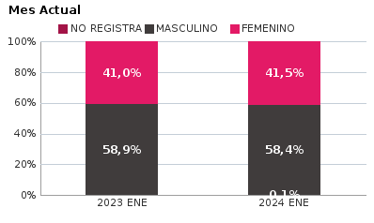 | 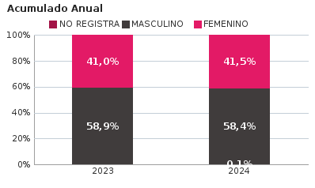
SEXO | Acumulado ENE-ENE 2023 | Acumulado ENE-ENE 2024 | Diferencias Acumulado ENE - ENE | Mensual ENE 2023 | Mensual ENE 2024 | Diferencias mensual ENE
FEMENINO | 5,074 | 4,870 | -204 | 5,074 | 4,870 | -204
MASCULINO | 7,283 | 6,860 | -423 | 7,283 | 6,860 | -423
NO REGISTRA | 10 | 14 | 4 | 10 | 14 | 4
TOTAL GENERAL | 12,367 | 11,744 | -623 | 12,367 | 11,744 | -623
Ocurrencia por Dia de la Semana y Jornada de HURTO A PERSONAS para BOGOTA

ENE 2023 |  |  |  |  |  | ENE 2024

 | MADRUGADA | MAÑANA | TARDE | NOCHE |  |  | MADRUGADA | MAÑANA | TARDE | NOCHE
LUNES | 374 | 582 | 464 | 415 |  | LUNES | 376 | 458 | 401 | 455
MARTES | 394 | 638 | 558 | 477 |  | MARTES | 387 | 478 | 450 | 564
MIÉRCOLES | 343 | 493 | 448 | 405 |  | MIÉRCOLES | 448 | 527 | 504 | 528
JUEVES | 330 | 479 | 429 | 451 |  | JUEVES | 331 | 418 | 394 | 475
VIERNES | 398 | 505 | 484 | 500 |  | VIERNES | 387 | 467 | 385 | 545
SÁBADO | 516 | 416 | 401 | 446 |  | SÁBADO | 506 | 371 | 408 | 442
DOMINGO | 455 | 357 | 323 | 286 |  | DOMINGO | 368 | 256 | 193 | 222

MADRUGADA 00:01 - 06:00; MAÑANA 06:00 - 12:00; TARDE 12:01 - 18:00; NOCHE: 18:01 - 24:00 |  |  |  |  |  | MADRUGADA 00:01 - 06:00; MAÑANA 06:00 - 12:00; TARDE 12:01 - 18:00; NOCHE: 18:01 - 24:00
Acumulado ENE - ENE 2023 |  |  |  |  |  | Acumulado ENE - ENE 2024

 | MADRUGADA | MAÑANA | TARDE | NOCHE |  |  | MADRUGADA | MAÑANA | TARDE | NOCHE
LUNES | 374 | 582 | 464 | 415 |  | LUNES | 376 | 458 | 401 | 455
MARTES | 394 | 638 | 558 | 477 |  | MARTES | 387 | 478 | 450 | 564
MIÉRCOLES | 343 | 493 | 448 | 405 |  | MIÉRCOLES | 448 | 527 | 504 | 528
JUEVES | 330 | 479 | 429 | 451 |  | JUEVES | 331 | 418 | 394 | 475
VIERNES | 398 | 505 | 484 | 500 |  | VIERNES | 387 | 467 | 385 | 545
SÁBADO | 516 | 416 | 401 | 446 |  | SÁBADO | 506 | 371 | 408 | 442
DOMINGO | 455 | 357 | 323 | 286 |  | DOMINGO | 368 | 256 | 193 | 222

MADRUGADA 00:01 - 06:00; MAÑANA 06:00 - 12:00; TARDE 12:01 - 18:00; NOCHE: 18:01 - 24:00 |  |  |  |  |  | MADRUGADA 00:01 - 06:00; MAÑANA 06:00 - 12:00; TARDE 12:01 - 18:00; NOCHE: 18:01 - 24:00
Comportamiento de HURTO A PERSONAS por Tipo de Arma para BOGOTA |  | MENSUAL

ACUMULADO |  | 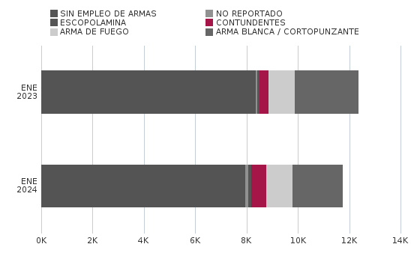


Comportamiento de HURTO A PERSONAS por Ciclo Vital para BOGOTA | MENSUAL

ACUMULADO | 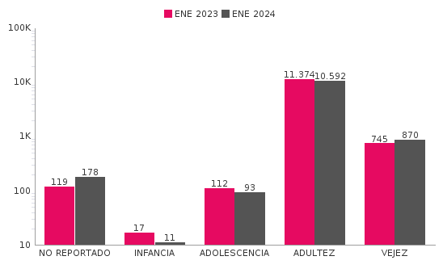

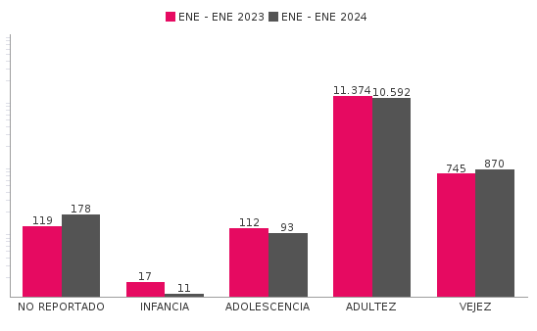
Comportamiento de 'HURTO A PERSONAS' por Localidades

Año | 2024
Localidad | ENE-ENE 2023 | ENE-ENE 2024 | Variacion % ENE - ENE 2024 | ENE 2023 | ENE 2024 | Variacion % ENE 2024
01-USAQUÉN | 571 | 694 | 21.5% | 571 | 694 | 21.5%
02-CHAPINERO | 1,106 | 1,213 | 9.7% | 1,106 | 1,213 | 9.7%
03-SANTA FE | 721 | 617 | -14.4% | 721 | 617 | -14.4%
04-SAN CRISTÓBAL | 288 | 296 | 2.8% | 288 | 296 | 2.8%
05-USME | 243 | 265 | 9.1% | 243 | 265 | 9.1%
06-TUNJUELITO | 183 | 166 | -9.3% | 183 | 166 | -9.3%
07-BOSA | 581 | 466 | -19.8% | 581 | 466 | -19.8%
08-KENNEDY | 1,530 | 1,268 | -17.1% | 1,530 | 1,268 | -17.1%
09-FONTIBÓN | 684 | 786 | 14.9% | 684 | 786 | 14.9%
10-ENGATIVÁ | 1,277 | 1,261 | -1.3% | 1,277 | 1,261 | -1.3%
11-SUBA | 1,443 | 1,427 | -1.1% | 1,443 | 1,427 | -1.1%
12-BARRIOS UNIDOS | 522 | 573 | 9.8% | 522 | 573 | 9.8%
13-TEUSAQUILLO | 729 | 569 | -21.9% | 729 | 569 | -21.9%
14-LOS MÁRTIRES | 534 | 457 | -14.4% | 534 | 457 | -14.4%
15-ANTONIO NARIÑO | 274 | 268 | -2.2% | 274 | 268 | -2.2%
16-PUENTE ARANDA | 568 | 462 | -18.7% | 568 | 462 | -18.7%
17-CANDELARIA | 82 | 55 | -32.9% | 82 | 55 | -32.9%
18-RAFAEL URIBE URIBE | 456 | 397 | -12.9% | 456 | 397 | -12.9%
19-CIUDAD BOLÍVAR | 572 | 479 | -16.3% | 572 | 479 | -16.3%
99-SIN LOCALIZACION | 3 | 25 | 733.3% | 3 | 25 | 733.3%
TOTAL GENERAL | 12,367 | 11,744 | -5.0% | 12,367 | 11,744 | -5.0%
Mensaje Hurto Personas
Fecha Corte | (Todos los Valores de Columna)
 | (Todos los Valores de Columna)
v_year | 2024
v_month | 10
EN_MES | ENE
Fuente: Sistema de Información Estadístico Delincuencial y Contravencional SIEDCO - PONAL. Información suministrada el día. 05/11/2024. Fecha de corte: 31/10/2024.
Cálculos: Oficina de Análisis de Información y Estudios Estratégicos. Secretaría Distrital de Seguridad, Convivencia y Justicia. Información sujeta a cambios.

